kmeans
年份 | x1 | x2 | x3 | d1 | d2 | d3 | d4 | 判别 | 更新前 | x1 | x2 | x3 | 书上初始聚心 | x1 | x2 | x3 | k | 4
1952 | 50.5 | 20.9 | 28.6 | 0.000 | 42.853 | 30.402 | 13.555 | 1 | m1 | 50.5 | 20.9 | 28.6 | m1 | 50.5 | 20.9 | 28.6
1953 | 45.9 | 23.4 | 30.8 | 5.679 | 37.654 | 26.611 | 8.458 | 1 | m2 | 18.6 | 49.3 | 32.1 | m2 | 18.6 | 49.3 | 32.1
1954 | 45.6 | 24.6 | 29.7 | 6.238 | 36.672 | 25.129 | 7.366 | 1 | m3 | 33.3 | 45 | 21.7 | m3 | 33.3 | 45 | 21.7
1955 | 46.3 | 24.4 | 29.3 | 5.512 | 37.352 | 25.517 | 8.045 | 1 | m4 | 40.3 | 29.7 | 30.1 | m4 | 40.3 | 29.7 | 30.1
1956 | 43.2 | 27.3 | 29.5 | 9.750 | 33.105 | 21.729 | 3.812 | 4
1957 | 40.3 | 29.7 | 30.1 | 13.555 | 29.310 | 18.806 | 0.000 | 4 | 更新后 | x1 | x2 | x3 | 另外初始聚心 | x1 | x2 | x3
1958 | 34.1 | 37 | 28.9 | 22.984 | 20.044 | 10.793 | 9.652 | 4 | m1 | 46.300 | 24.120 | 29.580 | m1 | 50.5 | 20.9 | 28.6
1959 | 26.7 | 42.8 | 30.6 | 32.404 | 10.493 | 11.296 | 18.890 | 2 | m2 | 23.45 | 45.36875 | 31.1875 | m2 | 19.1 | 50 | 30.9
1960 | 23.4 | 44.5 | 32.1 | 36.106 | 6.788 | 14.367 | 22.553 | 2 | m3 | 32.24 | 44.88 | 22.88 | m3 | 29.566666667 | 40.3 | 30.133333333
1961 | 36.2 | 31.9 | 32 | 18.359 | 24.749 | 16.915 | 5.026 | 4 | m4 | 38.609090909 | 33.827272727 | 27.590909091 | m4 | 22.588888889 | 46.766666667 | 30.644444444
1962 | 39.4 | 31.3 | 29.3 | 15.227 | 27.649 | 16.812 | 2.002 | 4
1963 | 40.3 | 33 | 26.6 | 15.951 | 27.692 | 14.731 | 4.810 | 4 | 1-红 | 2-蓝 | 3-绿 | 4-紫
1964 | 38.4 | 35.3 | 26.2 | 18.961 | 24.957 | 11.847 | 7.084 | 4
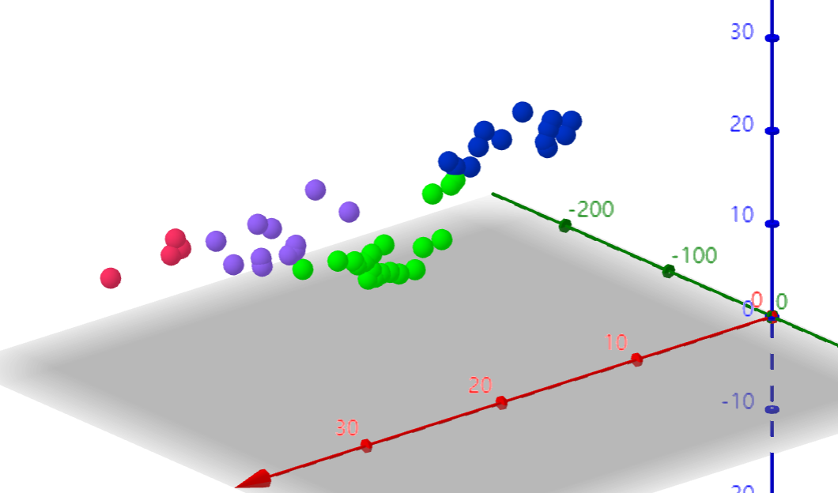
1965 | 37.9 | 35.1 | 27 | 19.052 | 24.498 | 12.135 | 6.673 | 4
1966 | 37.6 | 38 | 24.4 | 21.828 | 23.409 | 8.648 | 10.424 | 3
1967 | 40.3 | 34 | 25.8 | 16.837 | 27.289 | 13.668 | 6.081 | 4
1968 | 42.2 | 31.2 | 26.7 | 13.364 | 30.228 | 17.165 | 4.174 | 4
1969 | 38 | 35.6 | 26.5 | 19.410 | 24.401 | 11.554 | 7.284 | 4
1970 | 35.2 | 40.5 | 24.3 | 25.234 | 20.343 | 5.534 | 13.277 | 3
1971 | 34.1 | 42.2 | 23.8 | 27.307 | 18.962 | 3.590 | 15.309 | 3
1972 | 32.9 | 43.1 | 24.1 | 28.685 | 17.519 | 3.087 | 16.441 | 3
1973 | 33.4 | 43.1 | 23.5 | 28.483 | 18.205 | 2.619 | 16.454 | 3
1974 | 33.9 | 42.7 | 23.4 | 27.890 | 18.797 | 2.922 | 15.964 | 3
1975 | 32.4 | 45.7 | 21.9 | 31.425 | 17.534 | 1.158 | 19.638 | 3
1976 | 32.8 | 45.4 | 21.7 | 31.002 | 18.028 | 0.640 | 19.321 | 3
1977 | 29.4 | 47.1 | 23.4 | 34.040 | 14.042 | 4.744 | 21.598 | 3
1978 | 28.1 | 48.2 | 23.7 | 35.652 | 12.729 | 6.425 | 23.066 | 3
1979 | 31.2 | 47.4 | 21.4 | 33.565 | 16.639 | 3.203 | 21.721 | 3
1980 | 30.1 | 48.5 | 21.4 | 35.068 | 15.728 | 4.752 | 23.090 | 3
1981 | 31.8 | 46.4 | 21.8 | 32.345 | 16.992 | 2.054 | 20.495 | 3
1982 | 33.3 | 45 | 21.7 | 30.402 | 18.513 | 0.000 | 18.806 | 3
1983 | 33 | 44.6 | 22.4 | 30.106 | 17.987 | 0.860 | 18.292 | 3
1984 | 32 | 43.3 | 24.7 | 29.312 | 16.441 | 3.685 | 16.823 | 3
1985 | 28.4 | 43.1 | 28.5 | 31.325 | 12.142 | 8.594 | 17.992 | 3
1986 | 27.1 | 44 | 28.9 | 32.883 | 10.516 | 9.554 | 19.498 | 3
1987 | 26.8 | 43.9 | 29.3 | 33.033 | 10.210 | 10.061 | 19.609 | 3
1988 | 25.7 | 44.1 | 30.2 | 33.998 | 9.003 | 11.438 | 20.507 | 2
1989 | 25 | 43 | 32 | 33.915 | 8.981 | 13.378 | 20.361 | 2
1990 | 27.1 | 41.6 | 31.3 | 31.358 | 11.497 | 11.923 | 17.813 | 2
1991 | 24.5 | 42.1 | 33.4 | 33.889 | 9.399 | 14.924 | 20.354 | 2
1992 | 21.8 | 43.9 | 34.3 | 37.218 | 6.651 | 17.094 | 23.697 | 2
1993 | 19.9 | 47.4 | 32.7 | 40.687 | 2.379 | 17.502 | 27.133 | 2
1994 | 20.2 | 47.9 | 31.9 | 40.718 | 2.135 | 16.854 | 27.175 | 2
1995 | 20.5 | 48.8 | 30.7 | 41.022 | 2.412 | 16.102 | 27.517 | 2
1996 | 20.4 | 49.5 | 30.1 | 41.548 | 2.698 | 16.038 | 28.072 | 2
1997 | 19.1 | 50 | 30.9 | 42.873 | 1.476 | 17.643 | 29.363 | 2
1998 | 18.6 | 49.3 | 32.1 | 42.853 | 0.000 | 18.513 | 29.310 | 2

K-means可视化网站：
https://www.naftaliharris.com/blog/visualizing-k-means-clustering/

